Sheet1
グローイングカップ 懇親会送迎バス運行ルート

 | 懇親会会場 「魚豊」 | 新潟県長岡市来迎寺３６７４ 0258-92-4012
 | ３月９日（土） １９：００～

 | 東泉閣・かまぶろ に宿泊してるチームは 宿から懇親会場に送ってもらえますので この申し込みはしないでください。
 | バス乗車 申し込みチーム名 |  |  |  | 男女

 | 乗車人数を下記に記入してください。
 | 送迎バスは、懇親会場 「魚豊」 の名前がバスに書いてあります。

１号車
予定ルート
 | 乗車場所 | 時間 | 乗車人数
 | 長岡駅東口 | 18:10:00 |  | 乗車場所は下の地図参照
 | 宮内駅前（東口） | 18:25:00
 | 懇親会場 | 18:50:00

 | 乗車したい希望場所があれば、このルートの範囲内で乗車場所を追加して人数を記載してください。

２号車
予定ルート
 | 乗車場所 | 時間 | 乗車人数
 | 北部体育館 | 18:00:00
 | あかりや居酒屋 (造形大学前) | 18:10:00 |  | 旧 養老乃瀧
 | かつや 長岡店 | 18:20:00
 | 大島小学校 | 18:30:00
 | セブンイレブン大山/旧デイリー下山 | 18:40:00
 | 懇親会場 | 18:50:00

 | 乗車したい希望場所があれば、このルートの範囲内で乗車場所を追加して人数を記載してください。

 | 長岡駅 東口送迎バス乗車場所
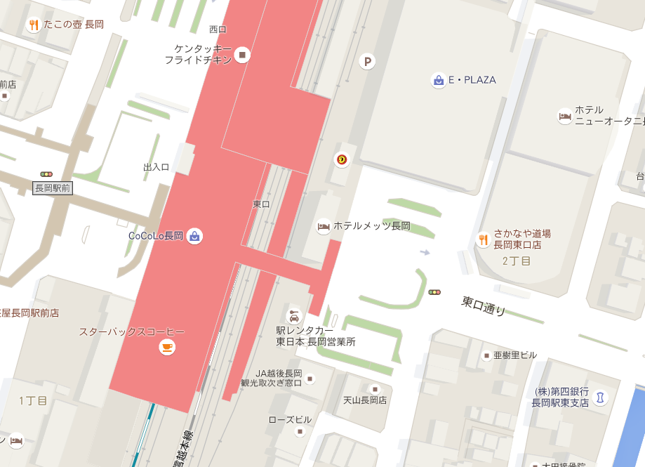

この辺か

